LCD_TO_CNTRL description
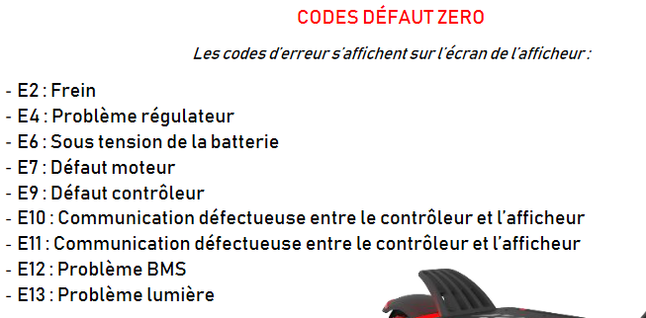
byte | value | usage | P settings | Usage | Default Z10X
B0 | 0x01 | start | 1 | light | 3
B1 | 0x03 | fixed ? | 2 | mph/kmh | 0
B2 |  | message sequence number | 3 | battery voltage | 52
B3 | 0x00 | fixed ? | 4 | shutdown timer | 5
B4 |  | mode : 0x05 = mode 1 0x0A = mode 2 0x0F = mode 3 | 5 | unused | 0
B5 |  | moving depending of B2 and mode | 6 | wheel size | 10
B6 |  | kick start : bit 2 regulator : bit 3 unknown : bit 4 = 1 unknown : bit 5 = 1 | 7 | motor number of poles | 28
B7 | 0x00 | fixed ? | 8 | power | 100
B8 |  | power : 0x00 -> 0x64 | 9 | kick start (enabled at 1) | 0
B9 | 0x88 | fixed ? | 10 | unused | 0
B10 |  | moving : 0x2b or 0x2c | 11 | electric brake power (1/5) | 5
B11 |  | electric brake power : bit 3-4-5 : 0->4 serial = 1->5 display motor power : bit 0-1-2 : 0->4 serial = 1->5 display | 12 | motor power (1-5) | 5
B12 | 0x1c | fixed ? | 13 | unused | 0
B13 | 0x1e | fixed ? | 14 | unused | 0
B14 |  | CRC XOR | 15 | cutoff voltage | 44
 |  |  | 16 | reset odo | N/A
 |  |  | 17 | speed regulator | 0
 |  |  | 18 | unused | 0
 |  |  | 19 | unused | 0
 |  |  | 20 | unused | 4

